HUNG dies
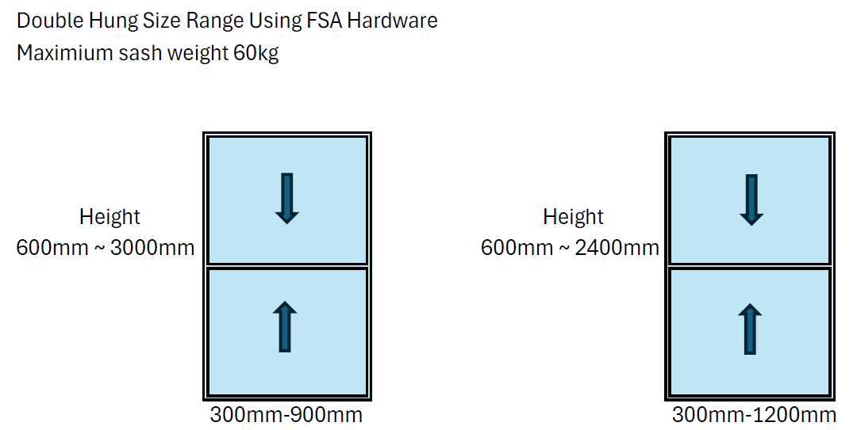

HUNG PARTS LIST ชุดอุปกรณ์บานยก
 |  | ตัวเลือก Standard กระจก

 |  |  | H |  | W | QTY(SET) | Rope cut length(mm)
 |  | WINDOW SIZE(mm)= | 2888 | X | 1043 | 1 | 4163.5
 |  | GLASS SIZE(mm)= | 1396 | X | 905 | 1.26338 | ตัดเชือกความยาวนี้อย่างละ 2 เส้น/ 1 ชุด
GROUP : EXTRUSION โปร์ไฟล์อลูมิเนียม |  |  |  |  |  | (SQM)
ITEM | SMS CODE | IMAGE | DESCRIPTION | EST.WT. | จำนวนท่อนที่ใช้ | CUTTING FORMULA | ระยะตัด LENGTH(mm) | ถอดจำนวนเส้นเต็ม 6.4ม. (เส้น)
1 | B28009-12 |  | HEAD เฟรมบน | 0.897 | 1 | FW-50 | 993 | 1
2 | B28010-12 |  | COVER HEAD ตบปิดเฟรมบน | 0.358 | 1 | FW-94 | 949 | 1
3 | B28011-12 |  | SASH กรอบบาน | 0.528 | 4 | FW-154 | 889 | 2
 |  |  |  |  | 4 | [(FH-46)/2]-1 | 1420
4 | B28012-10 |  | ADAPTOR INTERLOCK คิ้วยึดเสาเกี่ยว | 0.051 | 2 | FW-132 | 911 | 1
5 | B28013-12 |  | INTERLOCK เสาเกี่ยว | 0.167 | 2 | FW-112 | 931 | 1
6 | B28014-12 |  | SILL เฟรมล่าง | 0.726 | 1 | FW-50 | 993 | 1
7 | B28015-12 |  | JAMB ADAPTOR เสาเสริมเฟรมข้าง | 1.034 | 2 | FH-69 | 2819 | 1
8 | B10004-12 |  | NARROW FRAME เฟรมข้าง | 0.847 | 2 | FH | 2888 | 1

